Sheet1
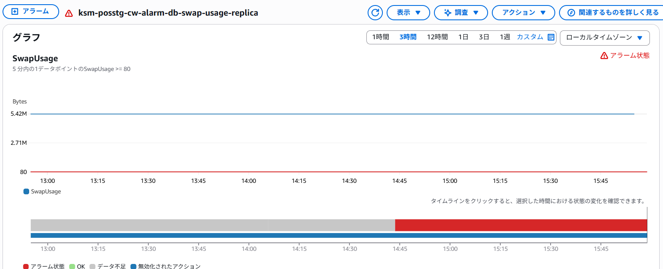
 | ksm-posstg-cw-alarm-db-serverless-capacity-cluster★コード修正済み/流し済み
 | ➤％ではなくCount＆通常値が0回付近のため、「x <= 20」は問題あり | = | 5分内の1データポイントのServerlessDatabaseCapacity <= 20 ➤ 5分内の1データポイントのServerlessDatabaseCapacity >= 80に変更

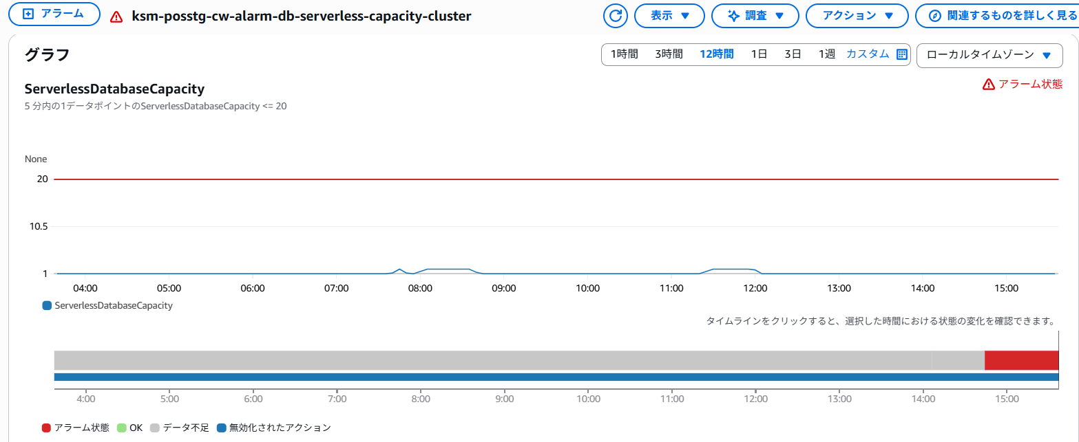

 | ksm-posstg-cw-alarm-db-free-ephemeral-storage-replica★コード修正済み/流し済み
 | ➤通常値が0付近のため、「x <= 20」は問題あり | = | 5分内の1データポイントのFreeEphemeralStorage <= 20 ➤5分内の1データポイントのFreeEphemeralStorage <= 10にしたところOKになった
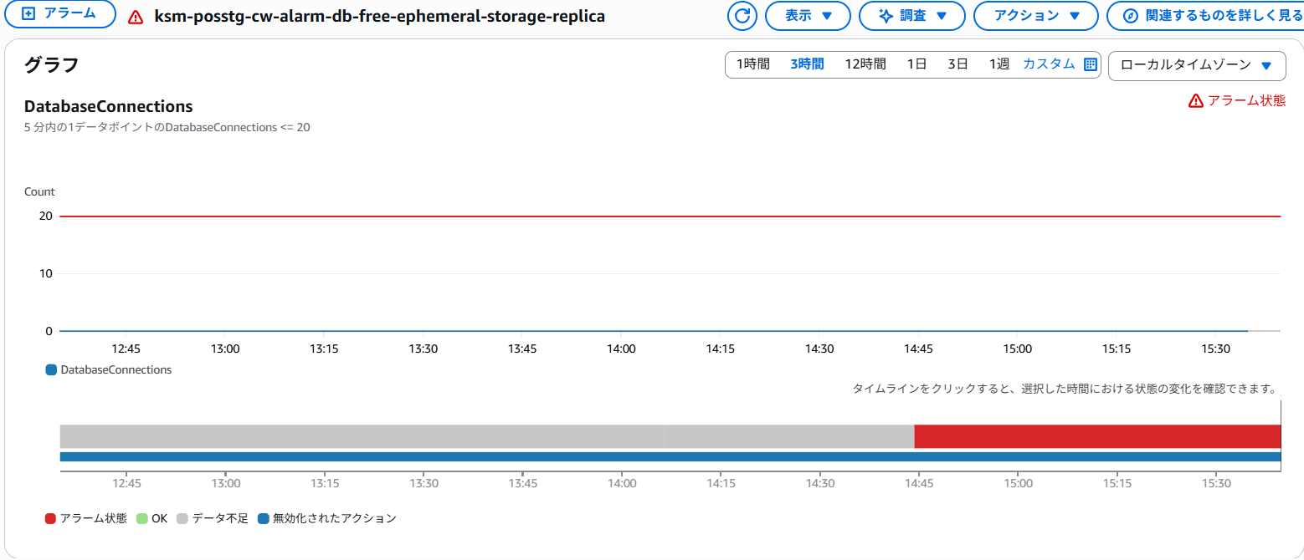

未解決 | ksm-posstg-cw-alarm-db-swap-usage-cluster★コード修正済み/流し済み/まだアラーム状態
 | ➤％ではなかった＆通常値が314~628MB付近のため、「x >= 80」は問題あり |  | = | 5分内の1データポイントのSwapUsage >= 80 ➤ 5分内の1データポイントのSwapUsage >= 500 に変更
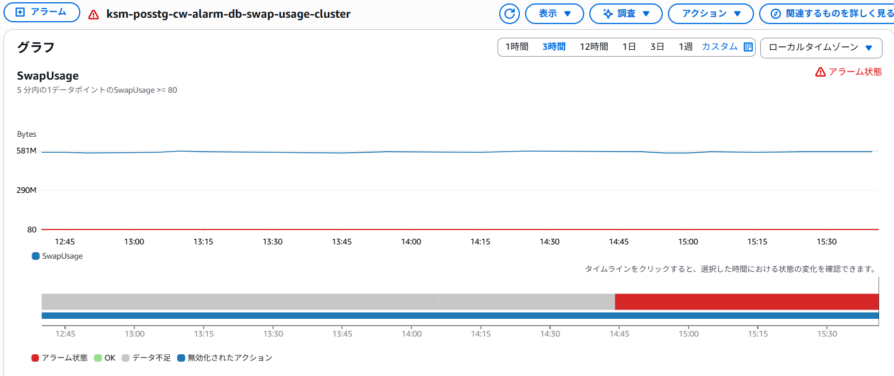

未解決 | ksm-posstg-cw-alarm-db-free-ephemeral-storage-cluster★コード修正済み/流し済み
 | ➤％ではなくCount＆通常値が0回～25.2回付近のため、「x <= 20」は問題あり |  | = | 5分内の1データポイントのFreeEphemeralStorage <= 20 ➤5分内の1データポイントのFreeEphemeralStorage <= 10にしたところOKになった
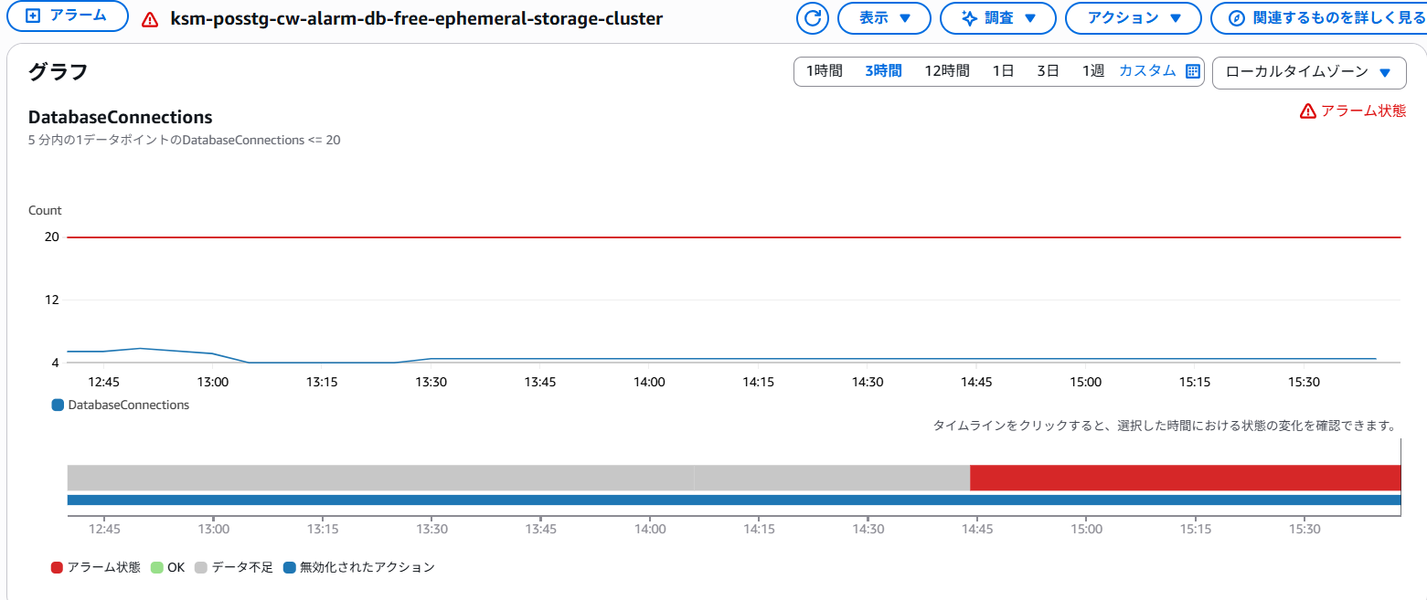

 | ksm-posstg-cw-alarm-db-swap-usage-replica★コード修正済み/流し済み/まだアラーム状態
 | ➤％ではなかった＆通常値が314~628MB付近のため、「x >= 80」は問題あり |  | = | 5分内の1データポイントのSwapUsage >= 80 ➤ 5分内の1データポイントのSwapUsage >= 500 に変更

